상품제안서
시크론 도킹형 듀얼 보조배터리 5000mAh(C타입메인) | 상품코드: S38063

 |  |  |  |  |  |  | 02-713-8555 | www.synergygift.co.kr
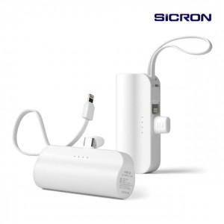

【상세/제작정보】

【인쇄/포장옵션】 | 실크, 레이저, 풀칼라 / 포장지포장

【공급단가】 | 수량 | 50~ | 100~ | 500~ | 1,000~ | 2,000~
*VAT별도 | 단가 | 5,550원 | 5,460원 | 5,340원 | 5,120원 | 4,910원

【상품 URL】 | https://www.synergygift.co.kr:443/src/goods_detail.php?gdno=38063

